상품제안서
샤오미 고속충전기 120W C타입 아이폰 초고속 노트북 PD 갤럭시 애플워치 피타카 충전기 | 상품코드: F31477

 |  |  |  | 02-412-0044 | www.easy1.co.kr
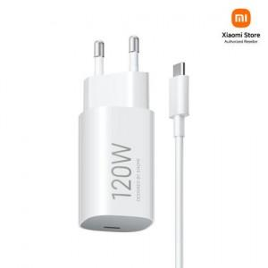

【상세/제작정보】

【인쇄/포장옵션】 | 레이저, 컬러필름인쇄 / 포장지포장

【공급단가】 | 수량 | 1~ | 50~
*VAT별도 | 단가 | 31,320원 | 31,030원

【상품 URL】 | https://easy1.co.kr:443/src/goods_detail.php?gdno=31477

